Finiquito
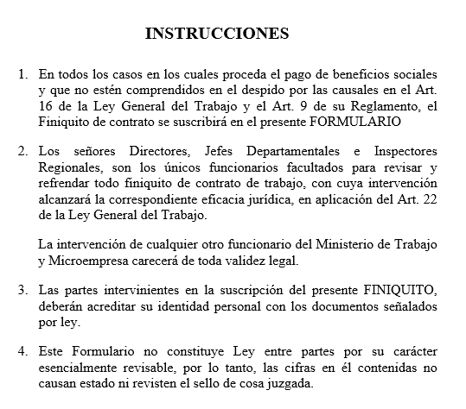
FINIQUITO

ESTADO PLURINACIONAL DE BOLIVIA
MINISTERIO DE TRABAJO, EMPLEO Y PREVISIÓN SOCIAL

I.- DATOS GENERALES

RAZÓN SOCIAL O NOMBRE DE LA EMPRESA |  |  |  |  |  |  |  |  |  |  |  | #REF! |  |  |  |  |  |  |  |  |  |  |  |  |  |  | 1 | 2
RAMA DE ACTIVIDAD ECONÓMICA |  |  |  |  |  |  |  |  |  |  |  |  |  | DOMICILIO |  |  |  |  |  | #REF!
NOMBRE DEL TRABAJADOR |  |  |  |  |  |  |  |  |  |  |  | #REF! |  |  |  |  |  |  |  |  |  |  |  |  |  |  | 1 | 2
ESTADO CIVIL |  |  |  |  | #REF! |  |  |  |  |  |  | EDAD |  |  | #REF! | DOMICILIO |  |  |  |  |  | #REF!
PROFESION U OCUPACIÓN |  |  |  |  |  |  | #REF!
CI | #REF! |  |  |  |  |  | FECHA DE INGRESO |  |  |  |  |  | #REF! |  |  |  | FECHA DE RETIRO |  |  |  |  |  |  | #REF!
MOTIVO DEL RETIRO |  |  |  |  |  | #REF! |  |  |  |  |  |  | REMUNERACION MENSUAL Bs. |  |  |  |  |  |  |  |  |  |  | #REF!
TIEMPO DE SERVICIO |  |  |  |  |  | #REF! |  | AÑOS |  | #REF! |  |  |  | MESES |  |  | #REF! |  |  |  | DIAS

II.- LIQUIDACIÓN DE LA REMUNERACIÓN PROMEDIO INDEMNIZABLE EN BASE A LOS 3 ÚLTIMOS MESES

A) MESES |  |  |  |  |  |  | #REF! |  |  |  | #REF! |  |  |  |  |  | #REF! |  |  |  |  |  | TOTALES
REMUNERACIÓN MENSUAL |  |  |  |  |  |  | Bs. | #REF! |  |  | Bs. |  | #REF! |  |  |  | Bs. |  | #REF! |  |  |  | Bs. |  | #REF!
B) OTROS CONCEPTOS PERCIBIDOS EN EL MES
 |  |  |  |  |  |  | Bs. |  |  |  | Bs. |  |  |  |  |  | Bs. |  |  |  |  |  | Bs.
 |  |  |  |  |  |  | Bs. |  |  |  | Bs. |  |  |  |  |  | Bs. |  |  |  |  |  | Bs.
 |  |  |  |  |  |  | Bs. |  |  |  | Bs. |  |  |  |  |  | Bs. |  |  |  |  |  | Bs.
 |  |  |  |  |  |  | Bs. |  |  |  | Bs. |  |  |  |  |  | Bs. |  |  |  |  |  | Bs.
TOTAL

III .- TOTAL REMUNERACIÓN PROMEDIO INDEMNIZABLE (A + B) DIVIDIDO ENTRE 3: |  |  |  |  |  |  |  |  |  |  |  |  |  |  |  |  |  |  |  |  |  |  | Bs. |  | #REF!

C) DESAHUCIO TRES MESES (EN CASO DE RETIRO FORZOSO) |  |  |  |  |  |  |  |  |  |  |  |  |  |  |  | CORRESPONDE |  |  |  |  |  |  | Bs. |  | #REF!
D) INDEMNIZACIÓN POR TIEMPO DE TRABAJO: |  |  |  |  |  |  |  |  |  |  | DE | #REF! |  |  | AÑOS |  |  | Bs. |  | #REF!
 |  |  |  |  |  |  |  |  |  |  | DE | #REF! |  |  | MESES |  |  | Bs. |  | #REF!
 |  |  |  |  |  |  |  |  |  |  | DE | #REF! |  |  | DIAS |  |  | Bs. |  | #REF! |  |  |  |  | #REF!
AGUINALDO DE NAVIDAD |  |  |  |  |  |  |  |  |  |  | DE | #REF! |  |  | MESES Y |  |  | #REF! |  |  | DIAS |  | Bs. |  | #REF!
DOBLE AGUINALDO |  |  |  |  |  |  |  |  |  |  | DE | #REF! |  |  | MESES Y |  |  | #REF! |  |  | DIAS |  | Bs. |  | #REF!
VACACION |  |  |  |  |  |  |  |  |  |  | DE |  |  |  | MESES Y |  |  | #REF! |  |  | DIAS |  | Bs. |  | #REF!
PRIMA LEGAL (SI CORRESPONDE) |  |  |  |  |  |  |  |  |  |  | DE |  |  |  | MESES Y |  |  |  |  |  | DIAS |  | Bs.
OTROS |  | #REF! |  |  |  |  |  |  |  |  |  |  |  |  |  |  |  |  |  |  |  |  | Bs. |  | #REF!
 |  |  |  | GESTION |  |  |  |  |  |  |  |  |  |  | DE |  |  |  |  |  | DIAS |  | Bs.

IV .- TOTAL BENEFICIOS SOCIALES: C + D |  |  |  |  |  |  |  |  |  |  |  |  |  |  |  |  |  |  |  |  |  |  | Bs. |  | #REF!

E) DEDUCCIONES:
 |  |  |  |  | RC-IVA |  |  |  |  |  |  |  | Bs. |  |  |  |  |  |  |  |  |  |  |  |  | 515.4
 |  |  |  |  |  |  |  |  |  |  |  |  | Bs.
 |  |  |  |  |  |  |  |  |  |  |  |  | Bs.
 |  |  |  |  |  |  |  |  |  |  |  |  | Bs.
 |  |  |  |  |  |  |  |  |  |  |  |  |  |  |  |  |  |  |  |  | TOTALES Bs. |  |  |  |  | 515.4

V. IMPORTE LÍQUIDO A PAGAR C + D - E |  |  |  |  |  |  |  |  |  |  |  |  |  |  |  |  |  |  |  |  |  |  | Bs. |  | #REF!

FORMA DE PAGO:
 |  |  |  |  | EFECTIVO ( ) |  |  |  | CHEQUE ( ) Nº |  |  |  |  |  |  |  |  |  |  |  |  | C/BANCO

IMPORTE DE LA SUMA CANCELADA:

YO
MAYOR DE EDAD, CON C.I. Nº |  |  |  |  |  |  |  |  |  |  |  | DECLARO QUE EN LA FECHA RECIBO A MI ENTERA
SATISFACCION, EL IMPORTE DE |  |  |  |  |  |  |  |  |  |  |  |  |  | POR CONCEPTO DE LA LIQUIDACIÓN DE MIS
BENEFICIOS SOCIALES, DE CONFORMIDAD CON LA LEY GENERAL DEL TRABAJO, SU DECRETO
REGLAMENTARIO Y DISPOSICIONES CONEXAS

LUGAR Y FECHA ……………………………………………, ……… DE ……….……………. . DE 20 ………..

 |  |  | INTERESADO |  |  |  |  |  |  |  |  |  |  |  | GERENTE GENERAL

 | Vo. Bo. MINISTERIO DE TRABAJO |  |  |  |  |  |  |  |  |  |  |  |  |  |  |  | SELLO

